작성방법
선별장 자원관리도우미 희망근무지 작성방법

1. 희망 근무지 (시·도) 시트 클릭
2. 선별장 소재지, 선별장명 확인 후 "재활용품 품질개선 지원사업 참여 신청서(선별장용)" 희망근무지에 기재
3. 근무시간 확인 후 "재활용품 품질개선 지원사업 참여 신청서(선별장용)" 근무시간(택 1)에 기재
4. 신청인 성명 작성 후 (날인/서명) 반드시 기재
3
2
4
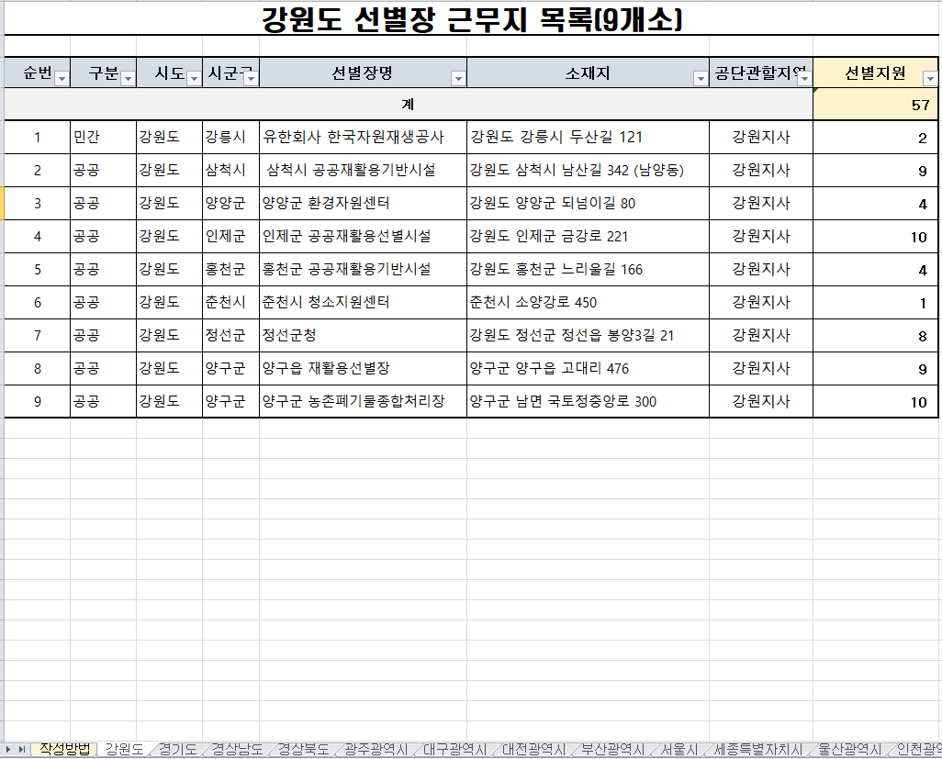 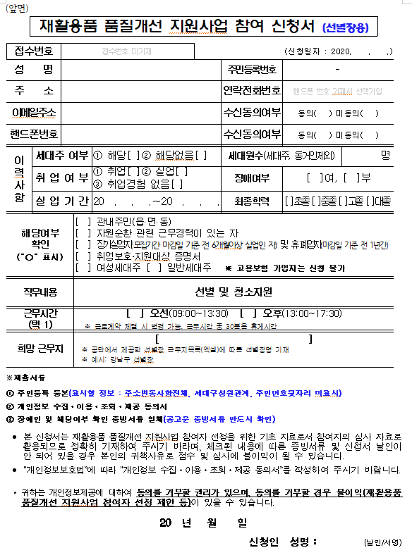 ex)
1
2

